讲解
市场数据分析：竞品销售数据分析
【任务要求】
整理竞品销售数据，分析竞品的最新销售情况。
1、整理竞店销售数据，随后选择“日期”、“30天销量”两列数据创建可视化图表-折线图，完善图表元素，上传创建的折线图结果文件及图表截图。
2、观察创建的折线图，竞品统计期内，分析销售量爆发期以及其随后呈现的销售趋势。
3、创建的数据透视表，分析出统计周期内，竞品销量最好以及销量最差的日期，跟自身进行对比，发现自身网店商品比竞品销量最低点还差，计划通过设置会员日、增加一些半价优惠等政策来刺激销售。

【知识要点】
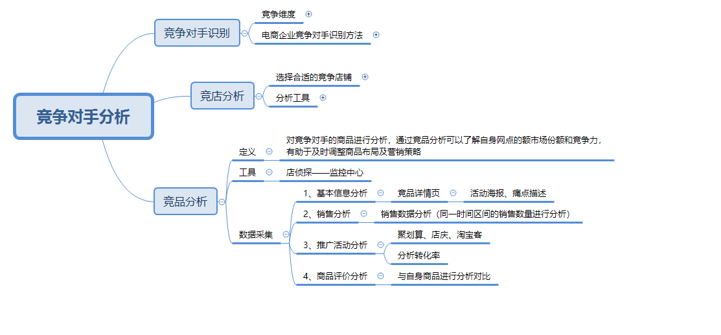

【技能要求】
1、创建“可视化图表-折线图”
2、创建“数据透视表”

【操作讲解】
（1）下载并在表格工具中整理小李采集的竞店销售数据，随后选择“日期”、“30天销量”两列数据创建可视化图表-折线图，并进一步完善图表元素，请上传创建的折线图结果文件及图表截图。

1、插入图表

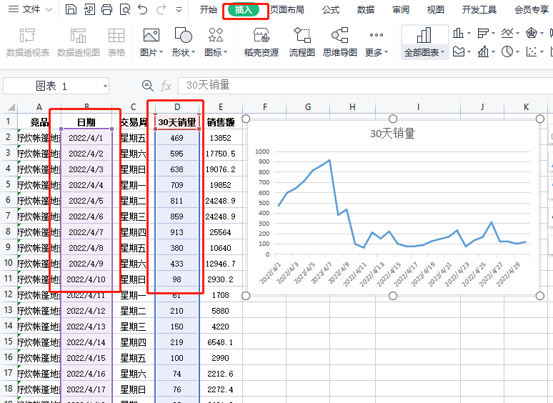

 |  |  |  |  | 提示：选中第2列数据后按住“Ctrl”键，即可选中第4列数据

2、图表美化
竟店30天销量趋势图
 | 30天销量
2022-04-01 | 469
2022-04-02 | 595
2022-04-03 | 638
2022-04-04 | 709
2022-04-05 | 811
2022-04-06 | 859
2022-04-07 | 913
2022-04-08 | 380
2022-04-09 | 433
2022-04-10 | 98
2022-04-11 | 61
2022-04-12 | 210
2022-04-13 | 150
2022-04-14 | 219
2022-04-15 | 100
2022-04-16 | 74
2022-04-17 | 76
2022-04-18 | 87
2022-04-19 | 125
2022-04-22 | 231
2022-04-21 | 168
2022-04-22 | 221
2022-04-23 | 73
2022-04-24 | 133
2022-04-25 | 166
2022-04-26 | 309
2022-04-27 | 122
2022-04-28 | 119
2022-04-29 | 100
2022-04-30 | 117

 |  |  |  | 美化图表： 编辑图表标题

3、进行作答

 |  |  |  |  | 将答案上传至答题区

（2）通过创建的折线图可知，竞品统计期内，销售量爆发期是哪一天？随后呈现怎样的销售趋势？

竟店30天销量趋势图
 | 30天销量
2022-04-01 | 469
2022-04-02 | 595
2022-04-03 | 638
2022-04-04 | 709
2022-04-05 | 811
2022-04-06 | 859
2022-04-07 | 913
2022-04-08 | 380
2022-04-09 | 433
2022-04-10 | 98
2022-04-11 | 61
2022-04-12 | 210
2022-04-13 | 150
2022-04-14 | 219
2022-04-15 | 100
2022-04-16 | 74
2022-04-17 | 76
2022-04-18 | 87
2022-04-19 | 125
2022-04-22 | 231
2022-04-21 | 168
2022-04-22 | 221
2022-04-23 | 73
2022-04-24 | 133
2022-04-25 | 166
2022-04-26 | 309
2022-04-27 | 122
2022-04-28 | 119
2022-04-29 | 100
2022-04-30 | 117

 |  |  |  |  | 解析：竞品统计期内，销售量爆发期是2022/4/7，随后呈现逐渐下跌的销售趋势。

（3）分析完竞品整体的销售趋势，小李计划分析竞品的交易周期，随后创建交易周数据透视表，并进行“降序”排序，通过创建的数据透视表，小李分析出统计周期内，竞品在（ ）销量最好，（ ）销量最差，跟自身进行对比后，发现自身网店商品比竞品销量最低点还差，计划通过设置会员日、增加一些半价优惠等政策来刺激销售。

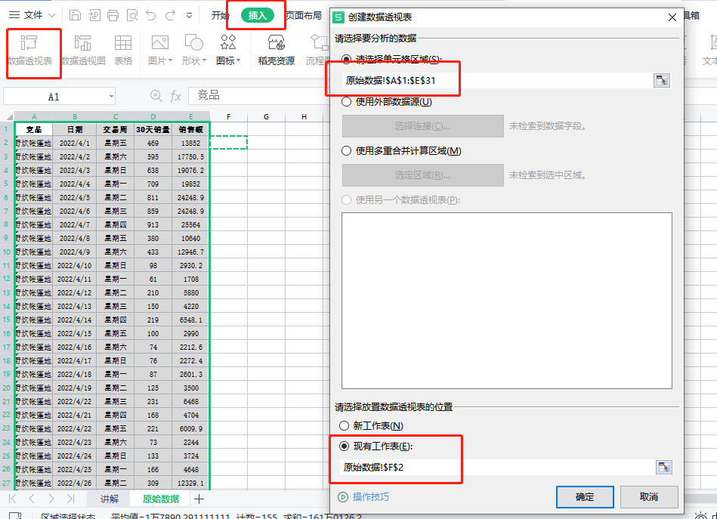
1、创建数据透视表

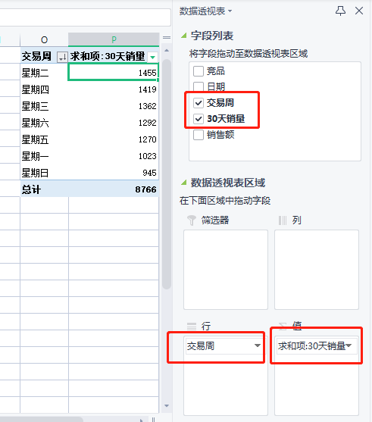

 |  |  | 设置行字段和值字段：将“交易周”设置成【行字段】；30天销量设置成【值字段】

2、对数据进行排序

交易周 | 求和项:30天销量
星期二 | 1455
星期四 | 1419
星期三 | 1362
星期六 | 1292
星期五 | 1270
星期一 | 1023
星期日 | 945
总计 | 8766

3、进行作答

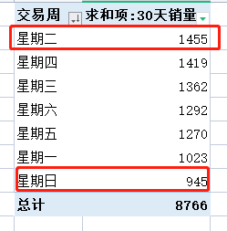
 |  | 观察可知：销量最好的是“周二”；最差的是“周日”

原始数据
竟店30天销量趋势图
竞品 | 日期 | 交易周 | 30天销量 | 销售额 | 交易周 | 求和项:30天销量
游途野餐垫野餐布防潮垫户外野炊帐篷地垫便携防水加厚草坪春游垫子 | 2022-04-01 | 星期五 | 469 | 13852 | 星期二 | 1455
游途野餐垫野餐布防潮垫户外野炊帐篷地垫便携防水加厚草坪春游垫子 | 2022-04-02 | 星期六 | 595 | 17750.5 | 星期四 | 1419
游途野餐垫野餐布防潮垫户外野炊帐篷地垫便携防水加厚草坪春游垫子 | 2022-04-03 | 星期日 | 638 | 19076.2 | 星期三 | 1362
游途野餐垫野餐布防潮垫户外野炊帐篷地垫便携防水加厚草坪春游垫子 | 2022-04-04 | 星期一 | 709 | 19852 | 星期六 | 1292
游途野餐垫野餐布防潮垫户外野炊帐篷地垫便携防水加厚草坪春游垫子 | 2022-04-05 | 星期二 | 811 | 24248.9 | 星期五 | 1270
游途野餐垫野餐布防潮垫户外野炊帐篷地垫便携防水加厚草坪春游垫子 | 2022-04-06 | 星期三 | 859 | 24248.9 | 星期一 | 1023
游途野餐垫野餐布防潮垫户外野炊帐篷地垫便携防水加厚草坪春游垫子 | 2022-04-07 | 星期四 | 913 | 25564 | 星期日 | 945
游途野餐垫野餐布防潮垫户外野炊帐篷地垫便携防水加厚草坪春游垫子 | 2022-04-08 | 星期五 | 380 | 10640 | 总计 | 8766
游途野餐垫野餐布防潮垫户外野炊帐篷地垫便携防水加厚草坪春游垫子 | 2022-04-09 | 星期六 | 433 | 12946.7
游途野餐垫野餐布防潮垫户外野炊帐篷地垫便携防水加厚草坪春游垫子 | 2022-04-10 | 星期日 | 98 | 2930.2
游途野餐垫野餐布防潮垫户外野炊帐篷地垫便携防水加厚草坪春游垫子 | 2022-04-11 | 星期一 | 61 | 1708
游途野餐垫野餐布防潮垫户外野炊帐篷地垫便携防水加厚草坪春游垫子 | 2022-04-12 | 星期二 | 210 | 5880
游途野餐垫野餐布防潮垫户外野炊帐篷地垫便携防水加厚草坪春游垫子 | 2022-04-13 | 星期三 | 150 | 4220
游途野餐垫野餐布防潮垫户外野炊帐篷地垫便携防水加厚草坪春游垫子 | 2022-04-14 | 星期四 | 219 | 6548.1
游途野餐垫野餐布防潮垫户外野炊帐篷地垫便携防水加厚草坪春游垫子 | 2022-04-15 | 星期五 | 100 | 2990
游途野餐垫野餐布防潮垫户外野炊帐篷地垫便携防水加厚草坪春游垫子 | 2022-04-16 | 星期六 | 74 | 2212.6
游途野餐垫野餐布防潮垫户外野炊帐篷地垫便携防水加厚草坪春游垫子 | 2022-04-17 | 星期日 | 76 | 2272.4
游途野餐垫野餐布防潮垫户外野炊帐篷地垫便携防水加厚草坪春游垫子 | 2022-04-18 | 星期一 | 87 | 2601.3
游途野餐垫野餐布防潮垫户外野炊帐篷地垫便携防水加厚草坪春游垫子 | 2022-04-19 | 星期二 | 125 | 3500
游途野餐垫野餐布防潮垫户外野炊帐篷地垫便携防水加厚草坪春游垫子 | 2022-04-22 | 星期三 | 231 | 6468
游途野餐垫野餐布防潮垫户外野炊帐篷地垫便携防水加厚草坪春游垫子 | 2022-04-21 | 星期四 | 168 | 4704
游途野餐垫野餐布防潮垫户外野炊帐篷地垫便携防水加厚草坪春游垫子 | 2022-04-22 | 星期五 | 221 | 6009.9
游途野餐垫野餐布防潮垫户外野炊帐篷地垫便携防水加厚草坪春游垫子 | 2022-04-23 | 星期六 | 73 | 2244
游途野餐垫野餐布防潮垫户外野炊帐篷地垫便携防水加厚草坪春游垫子 | 2022-04-24 | 星期日 | 133 | 3724
游途野餐垫野餐布防潮垫户外野炊帐篷地垫便携防水加厚草坪春游垫子 | 2022-04-25 | 星期一 | 166 | 4648
游途野餐垫野餐布防潮垫户外野炊帐篷地垫便携防水加厚草坪春游垫子 | 2022-04-26 | 星期二 | 309 | 12329.1
游途野餐垫野餐布防潮垫户外野炊帐篷地垫便携防水加厚草坪春游垫子 | 2022-04-27 | 星期三 | 122 | 4788
游途野餐垫野餐布防潮垫户外野炊帐篷地垫便携防水加厚草坪春游垫子 | 2022-04-28 | 星期四 | 119 | 4748.1
游途野餐垫野餐布防潮垫户外野炊帐篷地垫便携防水加厚草坪春游垫子 | 2022-04-29 | 星期五 | 100 | 3990
游途野餐垫野餐布防潮垫户外野炊帐篷地垫便携防水加厚草坪春游垫子 | 2022-04-30 | 星期六 | 117 | 4668.3

